Sheet1
 |  | ตารางเปรียบเทียบคุณสมบัติ
ลำดับ | ข้อกำหนดในรายละเอียดโครงการ | คุณสมบัติ | เอกสารอ้างอิง | หมายเหตุ
1 Brand | • Design Brand Name, Theme Color และออกแบบ Logo สำหรับ Solutions | มีการออกแบบตาม CI ที่กำหนด | 
2 Website | • แสดงรายละเอียดต่างๆเกี่ยวกับ Smart Farm, Brand, ช่องทางการติดต่อ ฯลฯ เปลี่ยนภาษาใน Footer ให้ครบถ้วน (Email, Tel เป็นต้น) | รองรับการเปลี่ยนภาษาเต็มรูปแบบ | 
 | • แสดงรายละเอียดต่างๆของ Smart Farm และทิศทางการพัฒนาและอาจเกิดขึ้นในอนาคต | มีเนื้อหาแนวทางการพัฒนา | 
 | • Blogs สำหรับการโพสต์ข่าวสารต่างๆ | รองรับ CMS สำหรับโพสต์บทความ | 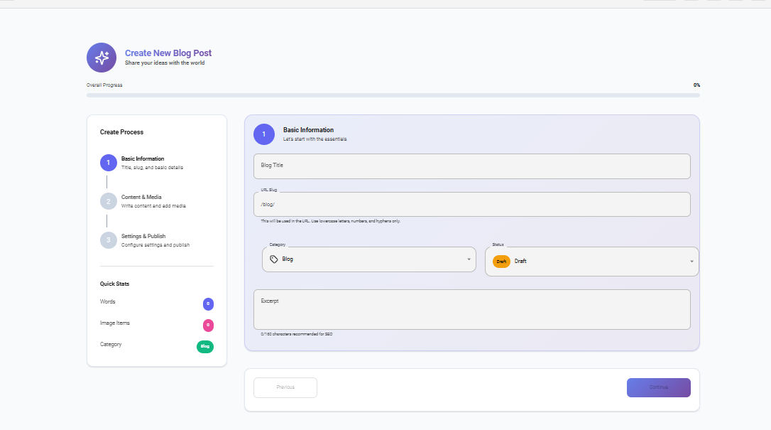
 | • ออกแบบให้สามารถใช้งานในอุปกรณ์ที่มีขนาดแตกต่างกันได้ เช่น Mobile, Tablet, PC (Responsive Design) | แสดงผลได้บน Mobile/Tablet/PC | 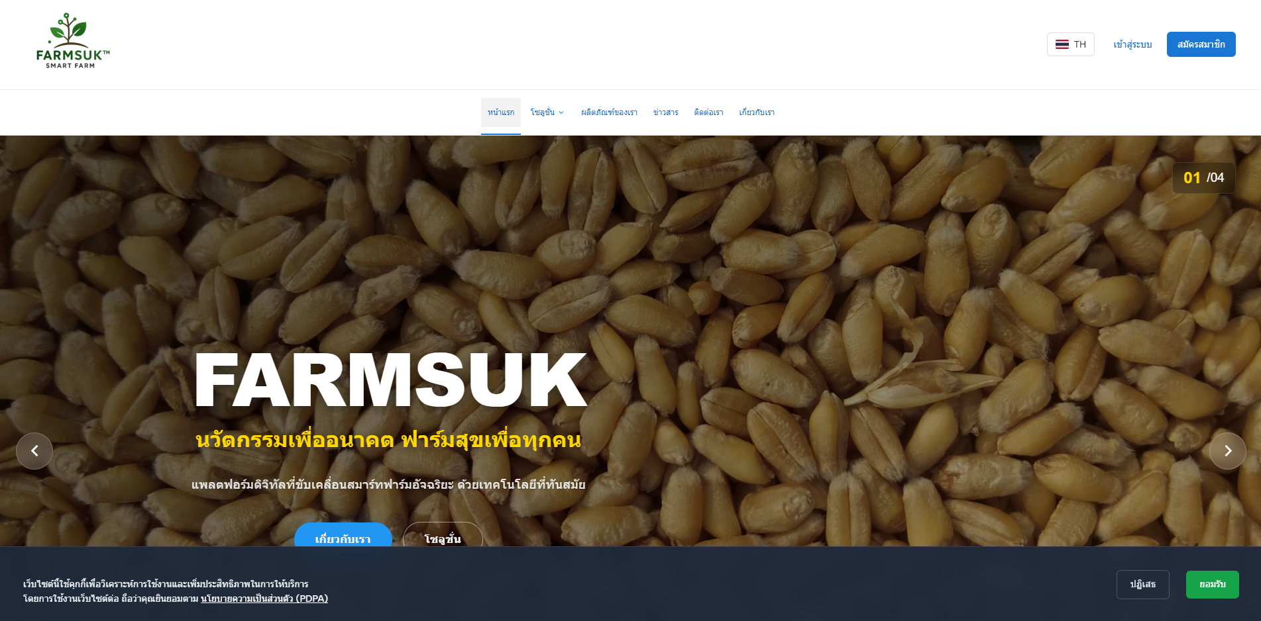 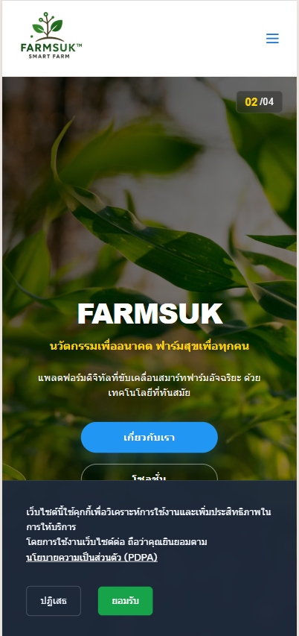 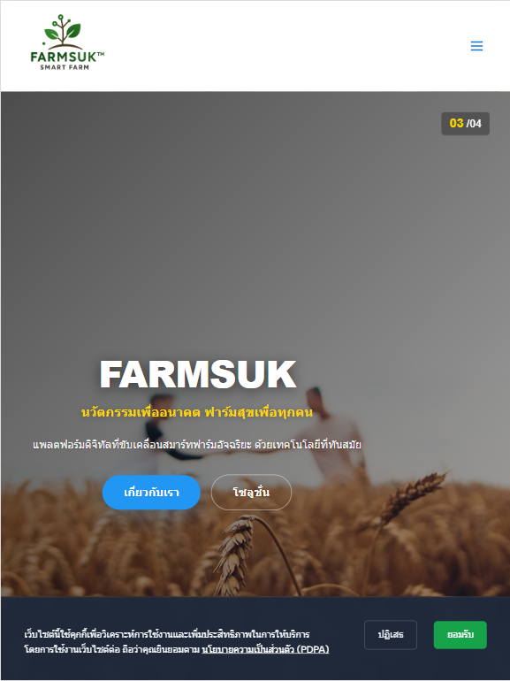
 | • PDPA | มี Pop-up ยินยอมใช้งานข้อมูล
 | • เชื่อมต่อกับ Google Analytics เพื่อใช้วิเคราะห์ข้อมูลการใช้งานบน Website ได้ | ฝัง Tracking และมีข้อมูล GA Dashboard | 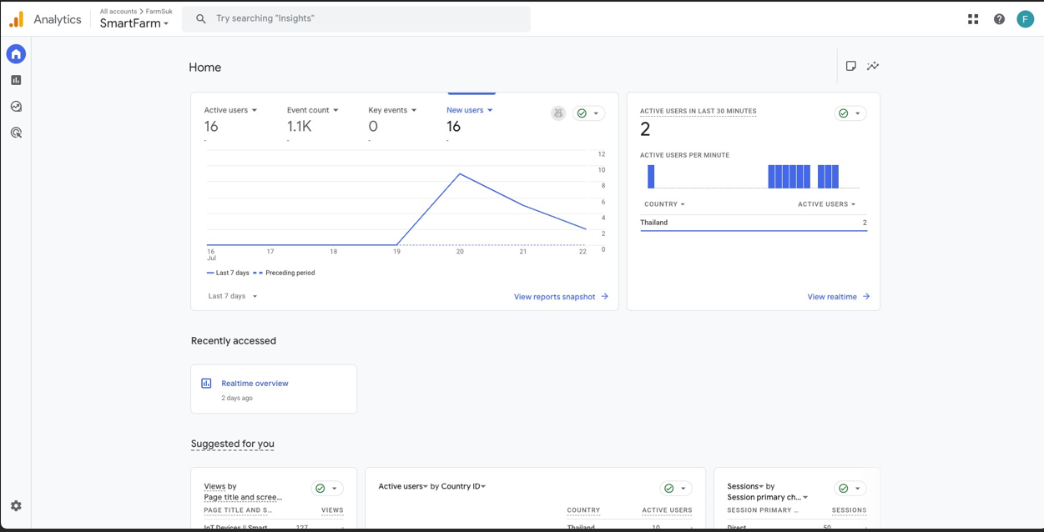
 | • ระบบการจัดทำหลังบ้าน | มีระบบจัดการเนื้อหาและฟีเจอร์ | 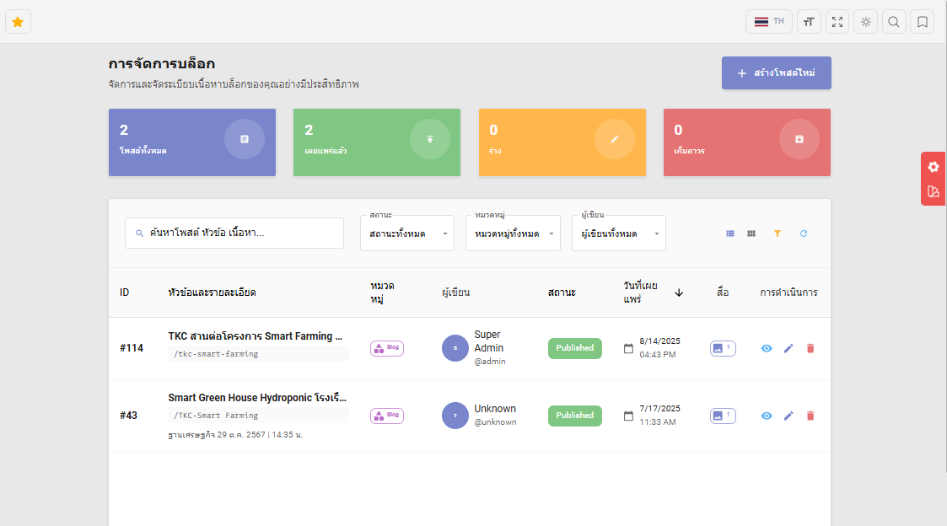
 |  | เพิ่มขนาดตัวอักษระหน้าสร้างบล็อกใหม่ | 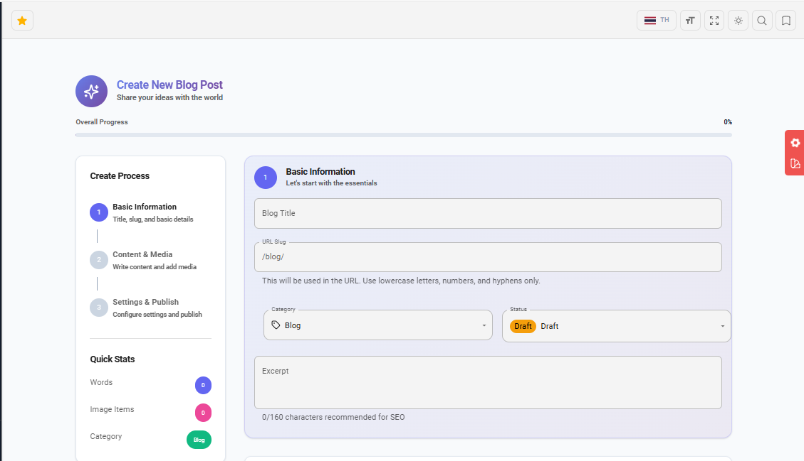
 | ○ จัดการข้อมูลโครงการตัวอย่างที่เคยดำเนินการในแต่ละ Solutions | รองรับ | 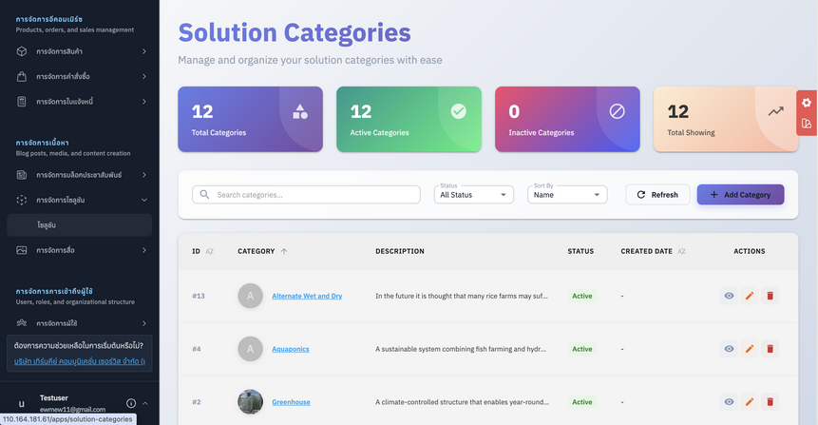
 | ○ จัดการการแสดงผลแต่ละ Solution และ เนื้อหาต่างๆ | รองรับการแก้ไขและแสดงผล | 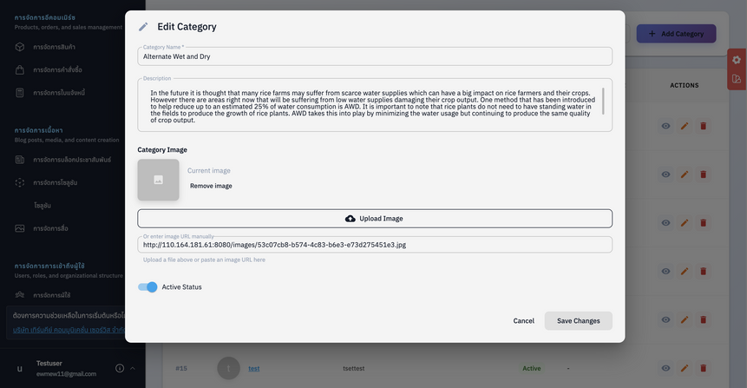
 | ○ Blogs | รองรับ | 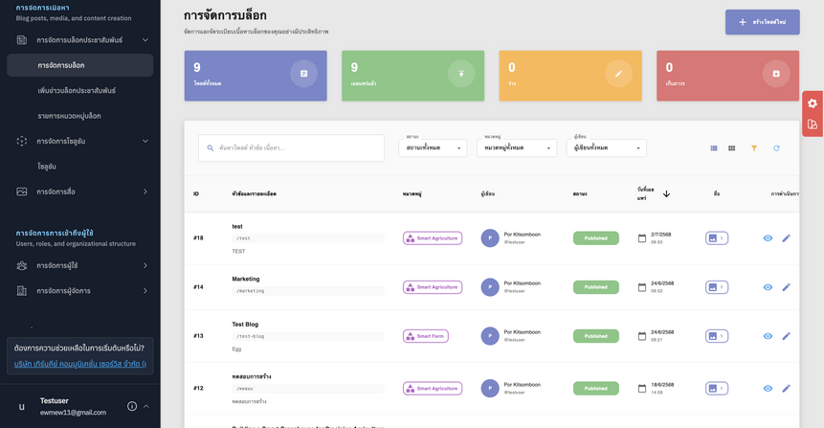
 | ○ Hot Products | รองรับการปักหมุดสินค้า | 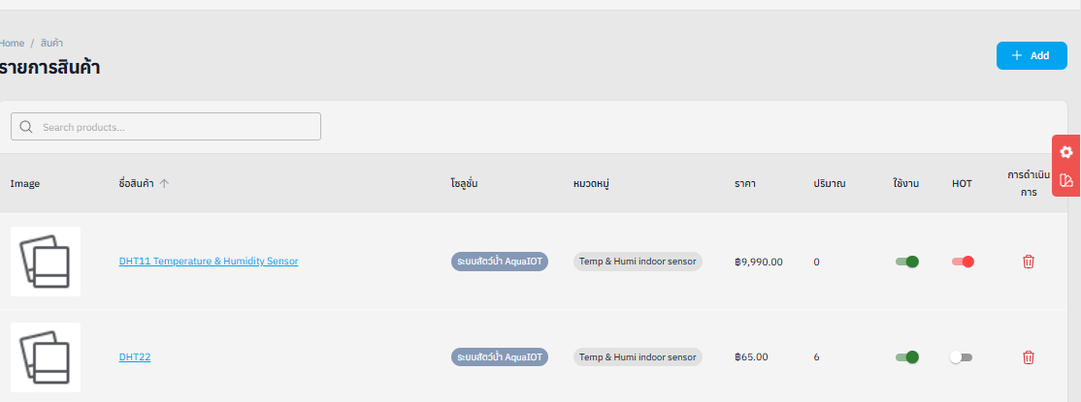
 | ปรับปรุงการแสดงผล Order Detail Note ให้อยู่ในกรอบ (Box) | ข้อมูลแสดงผลถูกต้อง สวยงาม ไม่หลุดออกนอกกรอบ | 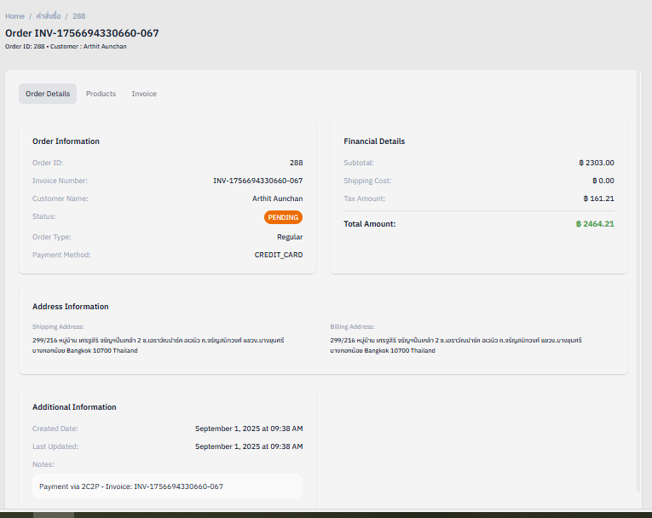
 | ปิดการใช้งาน Update Tracking เมื่อ Order อยู่ในสถานะ Cancelled | ระบบตรวจสอบสถานะ หากเป็น Cancelled จะไม่สามารถอัปเดต Tracking ได้
 | ○ Services Ticket: จัดการสถานะ Ticket ของลูกค้าที่มีการจัดซื้อการบริการกับทางเราด้วย | มีระบบ Ticket Tracking | 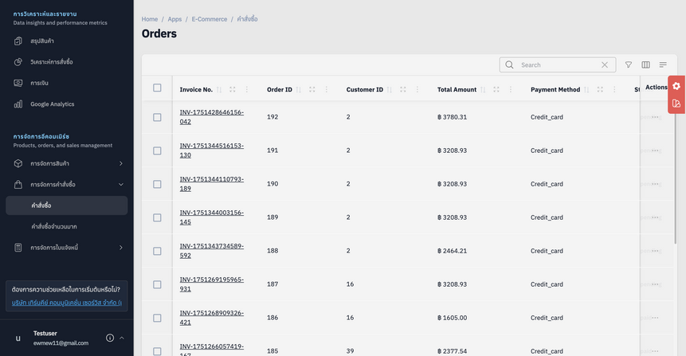
 | • รองรับการทำ Online Marketing สำหรับโปรโมท Solution | มี UTM / SEO / เชื่อม Ads Platform | 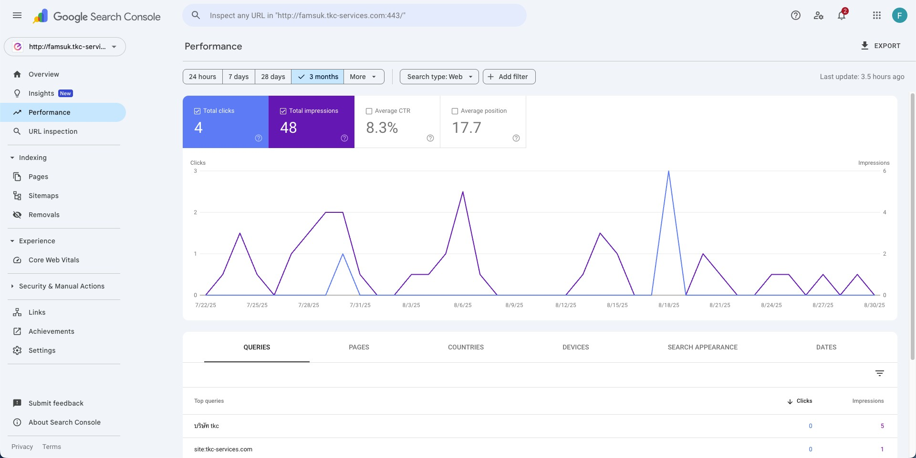
3 E-Commerce การขายสินค้า | • ระบบซื้อ-ขายสินค้าต่างๆของแต่ละ Solutions ซึ่งในแต่ละ Solution จะมีสินค้าประมาณ 30 – 100 ชิ้น หมวดหมู่สินค้าอาจแตกต่างไปในแต่ละ Solution | มีระบบ Product Catalog แยกหมวดหมู่ | 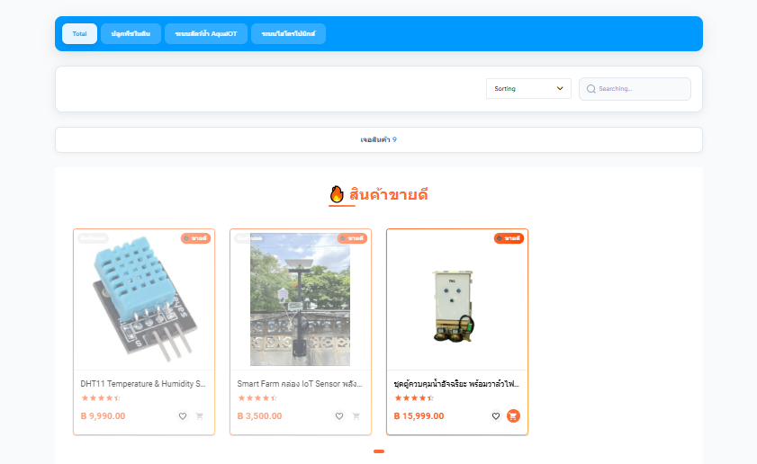
 | • ระบบชำระเงินผ่านช่องทางต่างๆ เช่น COD, Bank Transfer, Credit/Debit Card, payment gateway | รองรับหลากหลายช่องทาง | 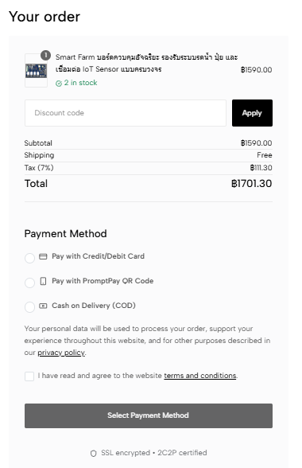
 | • สามารถติดตามสถานะการจัดส่งของพัสดุได้ (Order Tracking) หรือ เชื่อมต่อกับระบบขนส่งสินค้าภายนอกเพื่อดูตามสถานะแบบ Real-Time | เชื่อม API ขนส่งภายนอก ไปรษณีย์ | 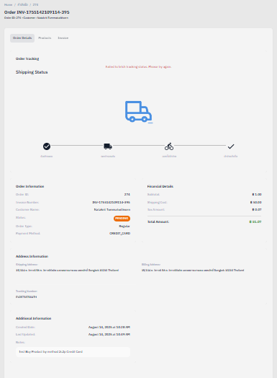
 | • มีระบบแจ้งเตือนสถานะต่างๆผ่านทาง E-Mail | มีระบบ Email Notification | 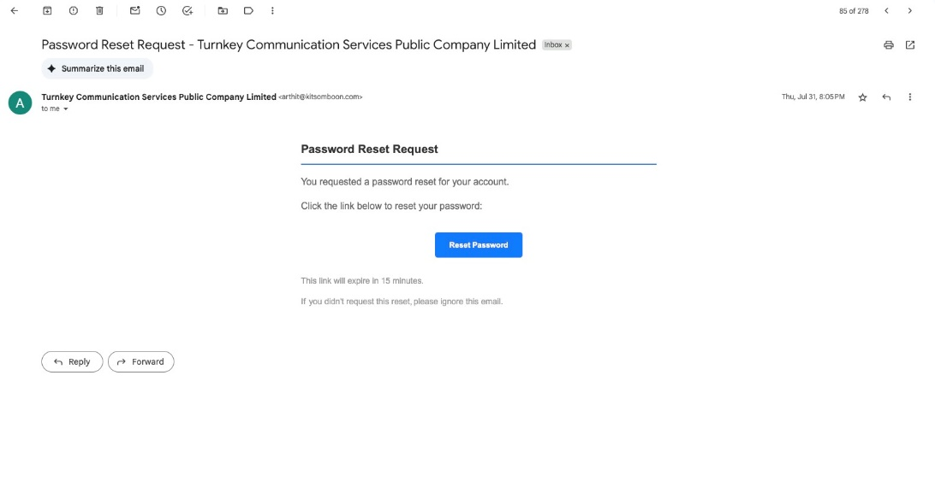 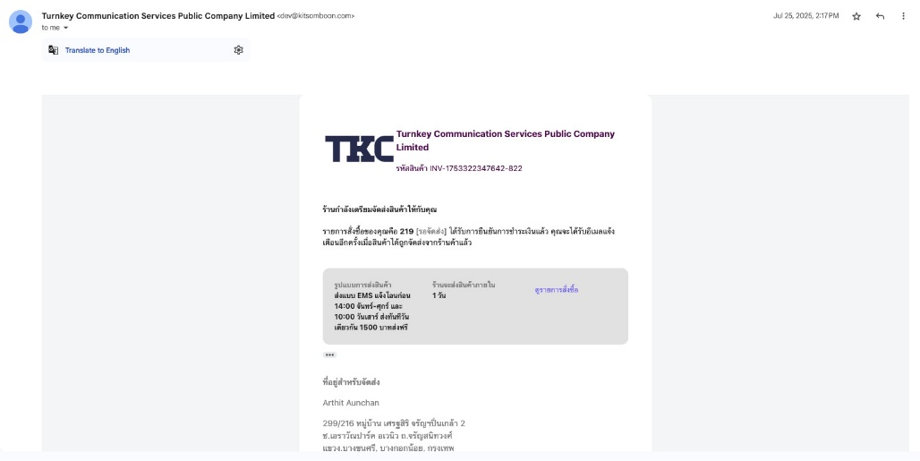 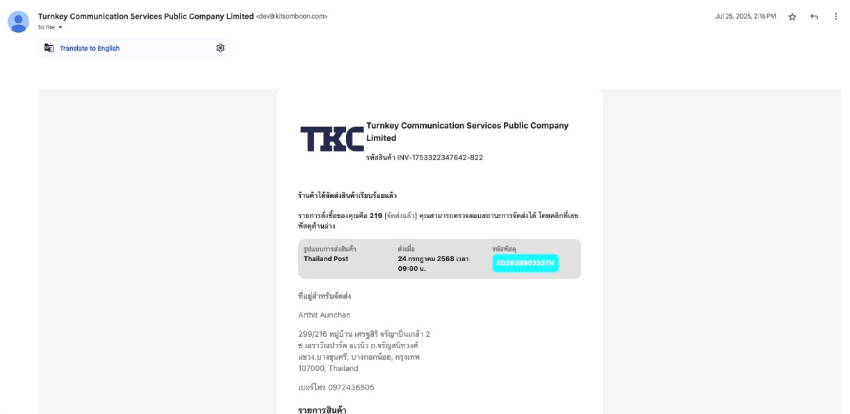
 | ระบบตั้งค่าหลังบ้าน | มีรายงาน Dashboard | 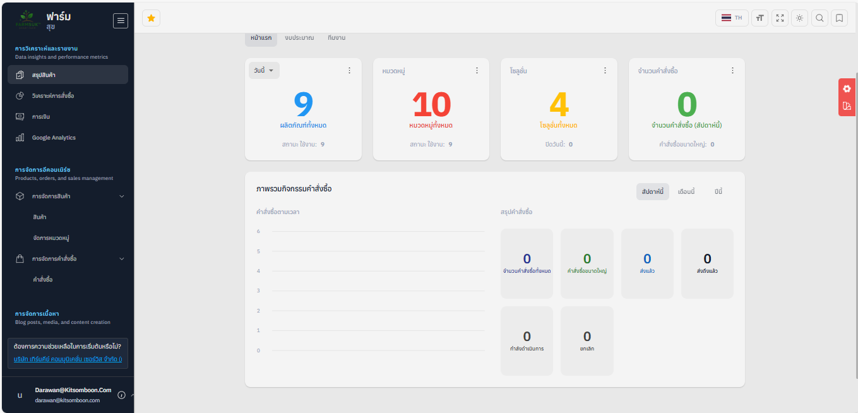
 | จัดหมวดหมู่/ประเภทสินค้า | รองรับ | 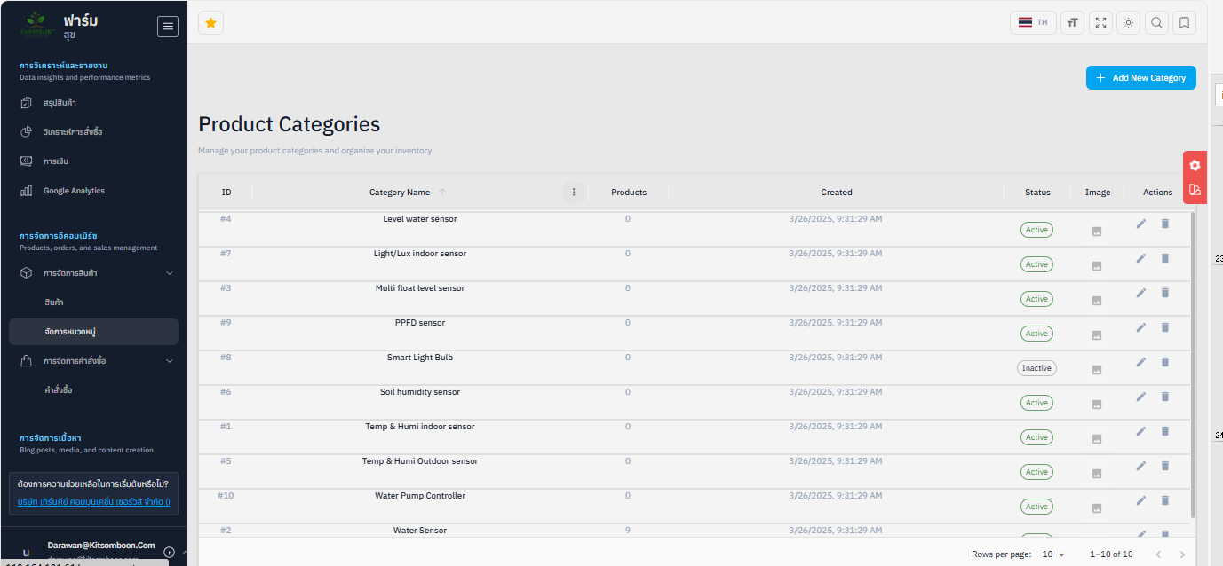
 | Order Management | มีเมนูจัดการคำสั่งซื้อ | 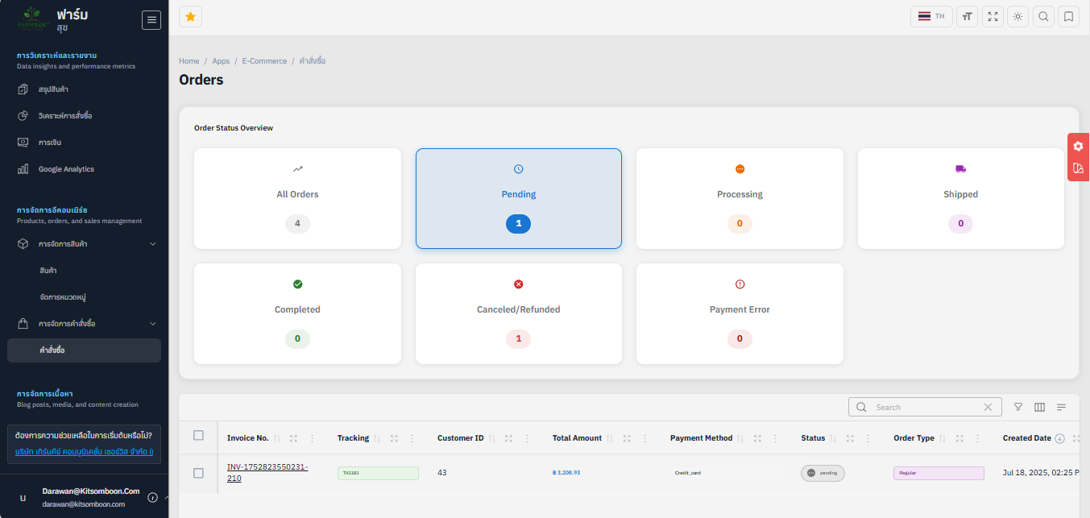
 | แก้ไขระบบ Filter ข้อมูล Order ใน Chart ให้ตรงตามจริง | แสดงเฉพาะข้อมูลที่ถูก Filter ถูกต้องตามเงื่อนไข | 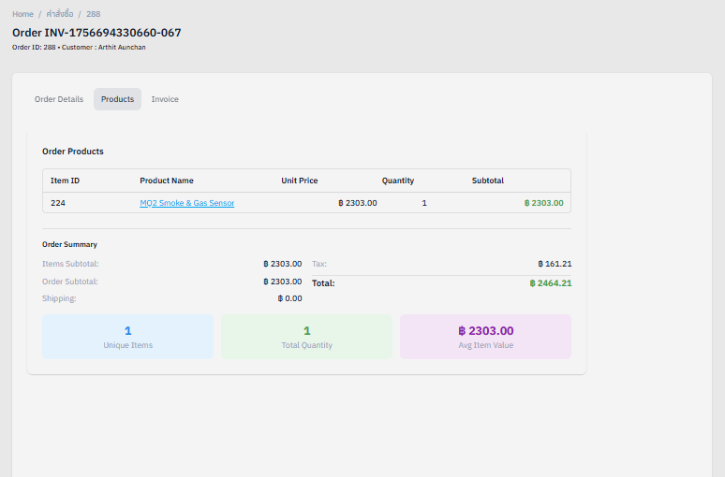
 | ปรับหัวข้อ (Title) ของหน้า Dashboard ไม่ให้ถูกก้อน Filter บัง | การจัดวาง UI เป็นระเบียบ ใช้งานง่าย | 